G.7.1
Gráfico 7.1. Usuarias activas y altas y bajas en el servicio ATENPRO.
Datos a 31 de diciembre de 2005 a 2019.

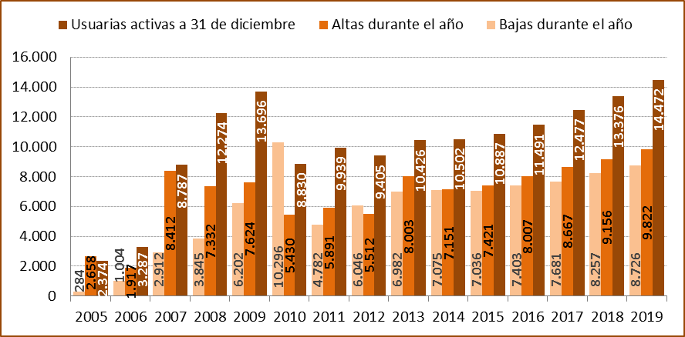

Fuente: Ministerio de la Presidencia, Relaciones con las Cortes e Igualdad. Delegación del Gobierno para la Violencia de Género.

G.7.2
Gráfico 7.2. Usuarias activas en el servicio ATENPRO, por mes.
Año 2019.

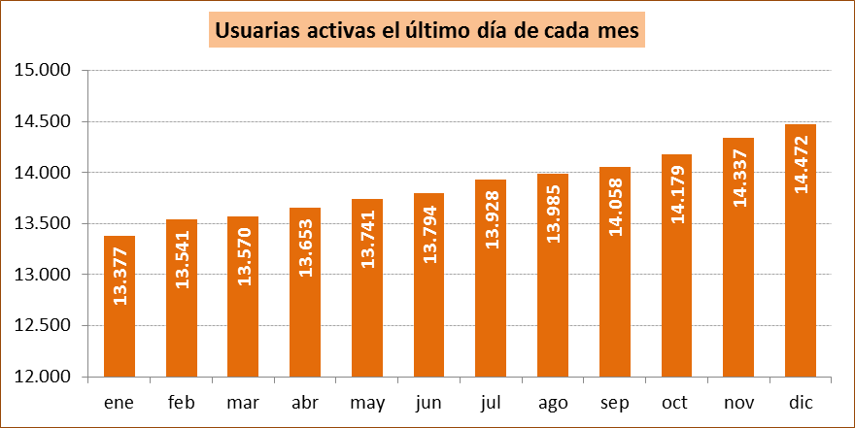

Fuente: Ministerio de la Presidencia, Relaciones con las Cortes e Igualdad. Delegación del Gobierno para la Violencia de Género.

G.7.3
Gráfico 7.3. Altas y bajas en el servicio ATENPRO, por mes.
Año 2019.

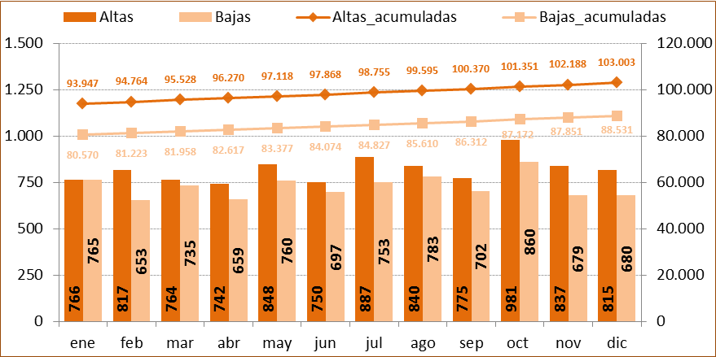

Fuente: Ministerio de la Presidencia, Relaciones con las Cortes e Igualdad. Delegación del Gobierno para la Violencia de Género.

G.7.4
Gráfico 7.4. Usuarias activas en el servicio ATENPRO, por comunidad autónoma. Valores absolutos y tasas por millón de mujeres de 15 y más años.
Año 2019.

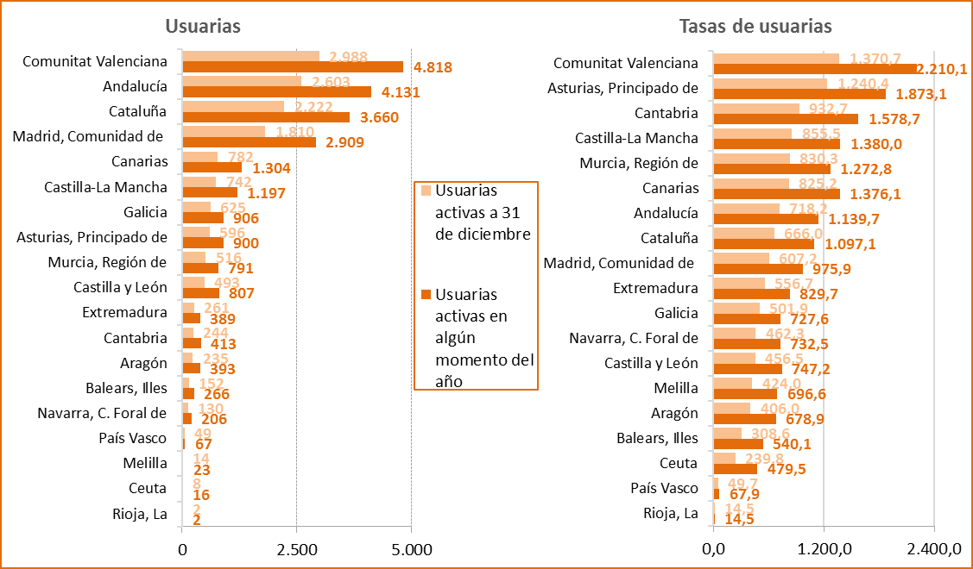

Fuente: Elaboración propia a partir de los datos de la Delegación del Gobierno para la Violencia de Género, Ministerio de la Presidencia, Relaciones con las Cortes e Igualdad y de los datos de la Estadística del Padrón continuo (INE).

G.7.5
Gráfico 7.5. Distribución porcentual de las usuarias activas en el servicio ATENPRO y de las bajas acumuladas, por comunidad autónoma.
Datos a 31 de diciembre de 2019.

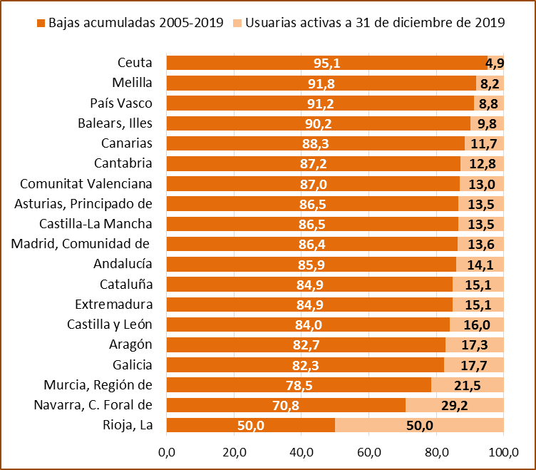

Fuente: Ministerio de la Presidencia, Relaciones con las Cortes e Igualdad. Delegación del Gobierno para la Violencia de Género.

G.7.6_7
Gráfico 7.6. Distribución porcentual de las usuarias activas en el servicio ATENPRO según el grupo de edad. | Gráfico 7.7. Distribución porcentual de los agresores de las usuarias activas en el servicio ATENPRO según el grupo de edad.
Año 2019. | Año 2019.

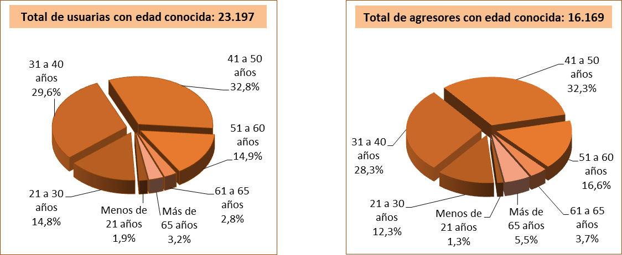

Fuente: Ministerio de la Presidencia, Relaciones con las Cortes e Igualdad. Delegación del Gobierno para la Violencia de Género.

G.7.8
Gráfico 7.8. Usuarias activas de ATENPRO, por grupo de edad. Distribución porcentual y tasas por millón de mujeres de 15 y más años1.
Año 2019.

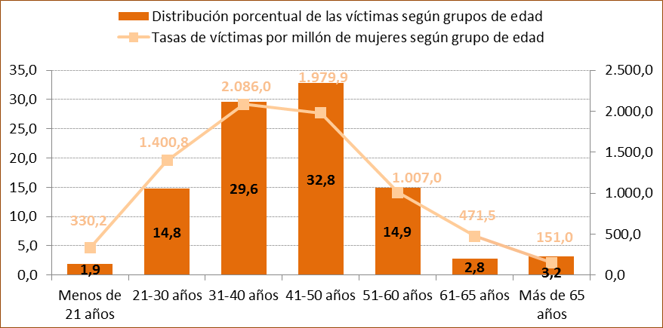

1. Aunque las tasas se calculan con la población de mujeres de 15 y más años, entre las usuarias se incluyen 11 mujeres menores de 15 años lo que produce un ligero incremento de la tasa en el grupo de edad de menos de 21 años.

Fuente: Elaboración propia a partir de los datos de la Delegación del Gobierno para la Violencia de Género, Ministerio de la Presidencia, Relaciones con las Cortes e Igualdad y de los datos de la Estadística del Padrón continuo (INE).

G.7.9
Gráfico 7.9. Distribución porcentual de las usuarias activas de ATENPRO según la edad de la usuaria respecto de la de su agresor.
Año 2019.

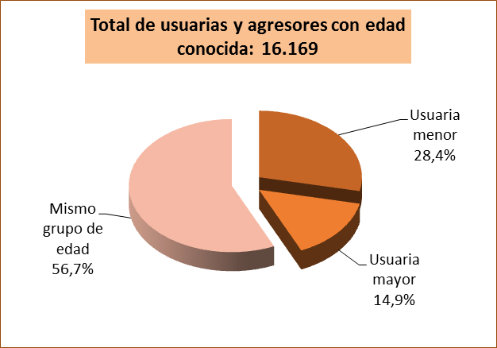

Fuente: Ministerio de la Presidencia, Relaciones con las Cortes e Igualdad. Delegación del Gobierno para la Violencia de Género.

G.7.10
Gráfico 7.10. Distribución porcentual de las usuarias activas de ATENPRO y sus agresores según el grupo de edad.
Año 2019.

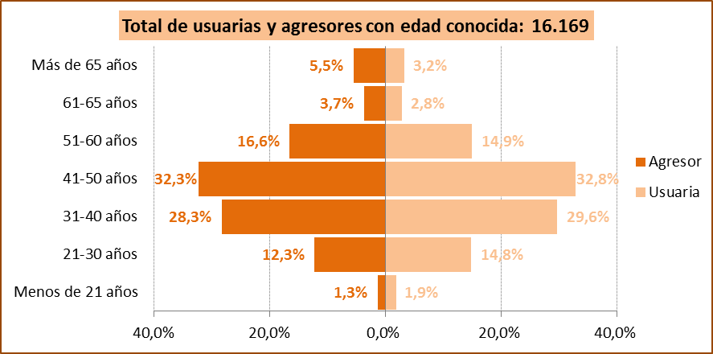

Fuente: Ministerio de la Presidencia, Relaciones con las Cortes e Igualdad. Delegación del Gobierno para la Violencia de Género.

G.7.11
Gráfico 7.11. Distribución porcentual según el grupo de edad de los agresores de las usuarias activas de ATENPRO, por grupo de edad.
Año 2019.

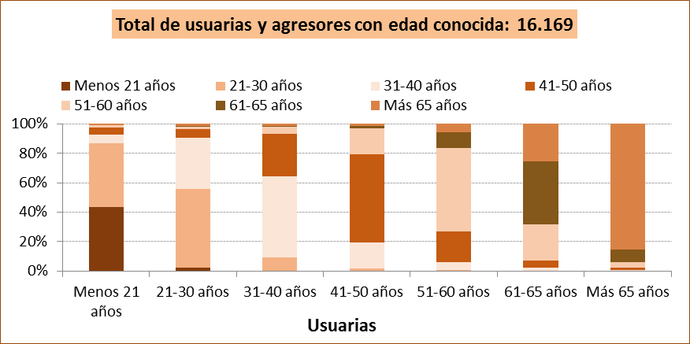

Fuente: Ministerio de la Presidencia, Relaciones con las Cortes e Igualdad. Delegación del Gobierno para la Violencia de Género.
Agresores
 | 1.6 | 37.4 | 24.1 | 4.2 | 1.2 | 0.1 | 1.2 | 1 | 1 | 1 | 1 | 1
 | 0.1 | 6.6 | 38.6 | 20.4 | 3.1 | 0.4 | 1.3
 | 0.0 | 1.2 | 12.5 | 41.3 | 12.4 | 1.2 | 1.0
 | 0.0 | 0.7 | 3.6 | 14.3 | 39.1 | 7.3 | 4.1
 | 0.0 | 0.2 | 1.4 | 3.5 | 16.6 | 29.3 | 17.6
 | 0.0 | 0.3 | 0.3 | 1.1 | 2.4 | 5.4 | 56.4

G.7.12
Gráfico 7.12. Distribución porcentual de las usuarias extranjeras del servicio de ATENPRO y de los agresores extranjeros según la región geográfica de nacimiento.
Año 2019.

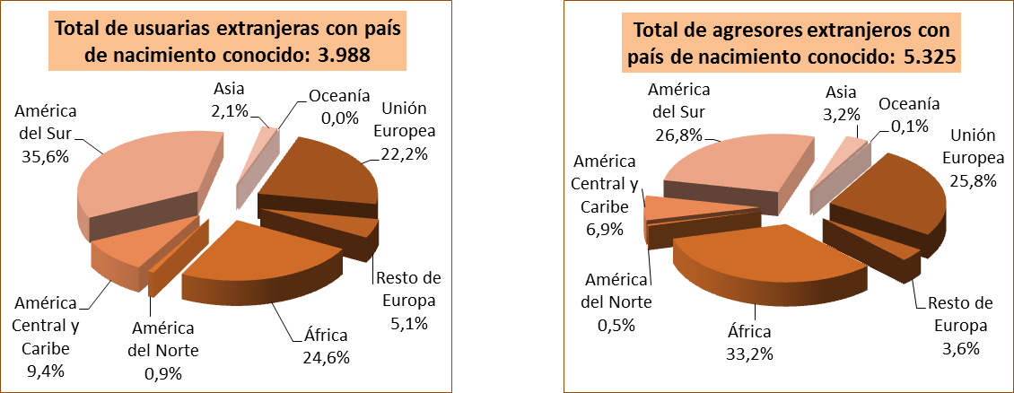

Fuente: Ministerio de la Presidencia, Relaciones con las Cortes e Igualdad. Delegación del Gobierno para la Violencia de Género.

G.7.13
Gráfico 7.13. Distribución porcentual de usuarias extranjeras del servicio de ATENPRO y de agresores extranjeros según el país de nacimiento.
Año 2019.

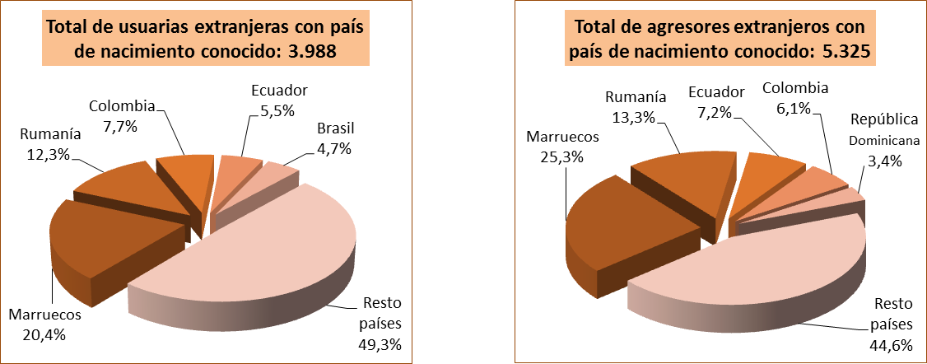

Fuente: Ministerio de la Presidencia, Relaciones con las Cortes e Igualdad. Delegación del Gobierno para la Violencia de Género.

G.7.14
Gráfico 7.14. Distribución porcentual según el lugar de nacimiento del agresor, por lugar de nacimiento de las usuarias del servicio de ATENPRO.
Año 2019.

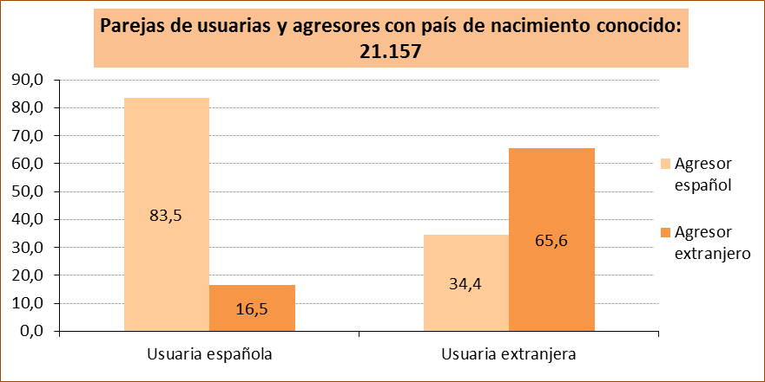

Fuente: Ministerio de Igualdad. Delegación del Gobierno para la Violencia de Género.

Fuente: Ministerio de la Presidencia, Relaciones con las Cortes e Igualdad. Delegación del Gobierno para la Violencia de Género.

G.7.15
Gráfico 7.15. Distribución porcentual de las usuarias activas en el servicio ATENPRO según el tipo de relación con su agresor.
Año 2019.

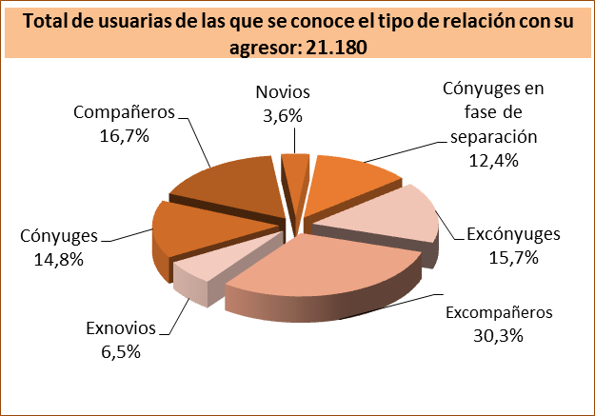

Fuente: Ministerio de la Presidencia, Relaciones con las Cortes e Igualdad. Delegación del Gobierno para la Violencia de Género.

G.7.16
Gráfico 7.16. Distribución porcentual de las usuarias activas en el servicio ATENPRO según su situación de convivencia.
Año 2019.

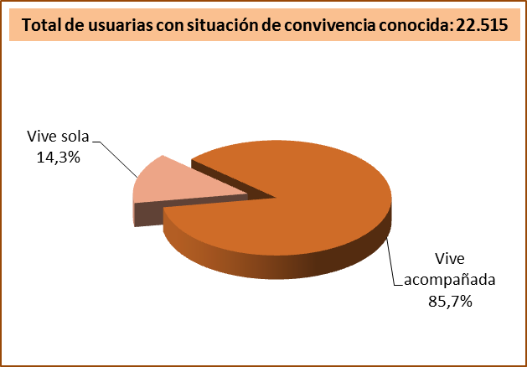

Fuente: Ministerio de la Presidencia, Relaciones con las Cortes e Igualdad. Delegación del Gobierno para la Violencia de Género.

G.7.17
Grafico 7.17. Usuarias activas a 31 de diciembre del año de referencia en el servicio ATENPRO, por comunidad autónoma y provincia.
Datos a 31 de diciembre de 2019.

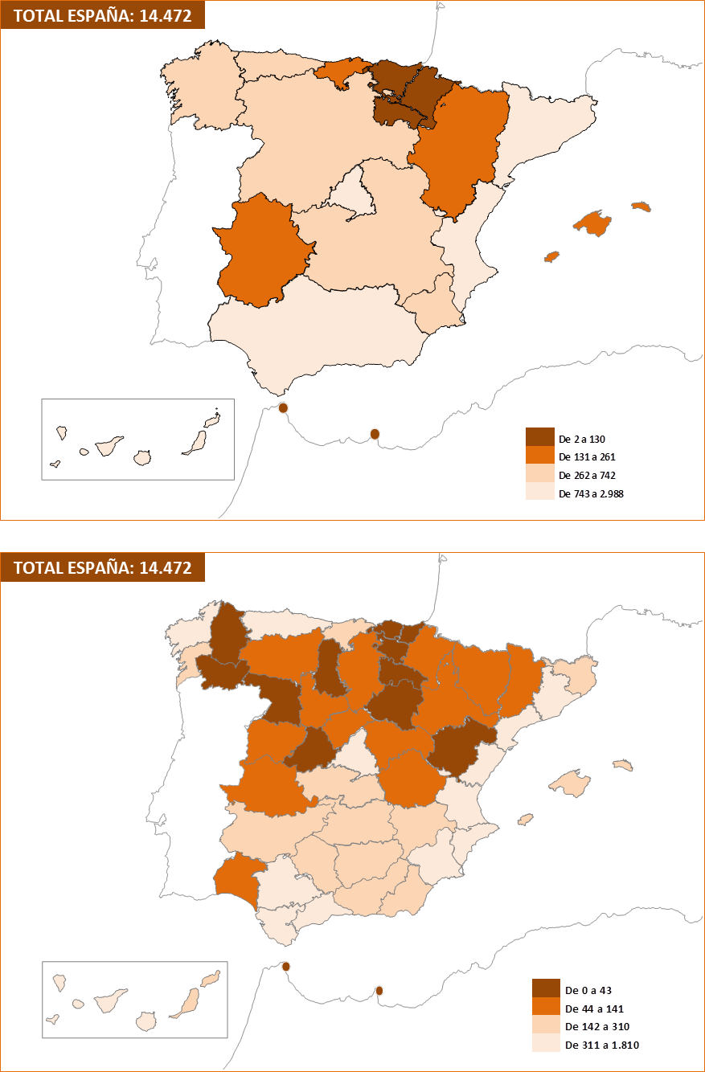

Fuente: Ministerio de la Presidencia, Relaciones con las Cortes e Igualdad. Delegación del Gobierno para la Violencia de Género.

